Afbeeldingen
Voorbeelden van
Afbeeldingsnormen | 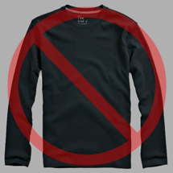 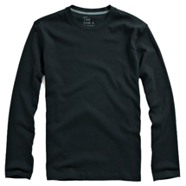 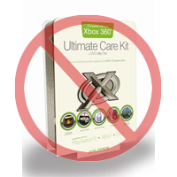 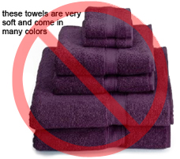 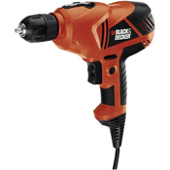 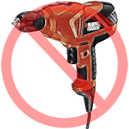 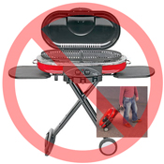 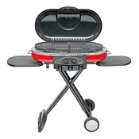 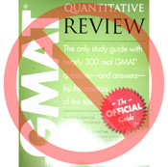 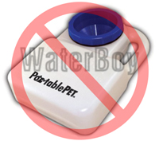 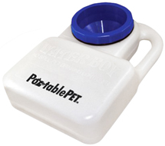 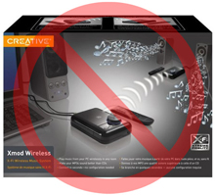 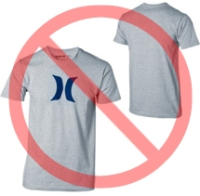  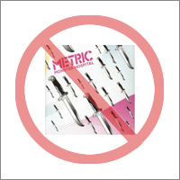 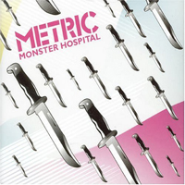 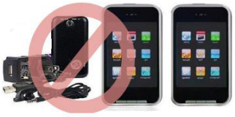

Zuiver witte achtergrond
Geen extra tekst
Elk product op Amazon heeft een of meerdere productafbeeldingen nodig. Kies afbeeldingen die duidelijk, eenvoudig en gemakkelijk te begrijpen zijn. Ze moeten het product nauwkeurig weergeven, rijk aan informatie zijn en aantrekkelijk worden gepresenteerd. Toon alleen het product dat te koop wordt aangeboden, met minimaal of geen extra materiaal. Tekst, logo's en ingezette afbeeldingen zijn niet toegestaan. Geef zo mogelijk meerdere afbeeldingen op, waarbij elke afbeelding verschillende hoeken en details van het product toont. Dit is je kans om je product aan je klant te laten zien, dus kwaliteit is belangrijk.
Wij behouden ons het recht voor om afbeeldingen te weigeren die niet aan onze afbeeldingsnormen voldoen.
Het is je eigen verantwoordelijkheid om ervoor te zorgen dat je alle benodigde rechten hebt op de afbeeldingen die je indient.

Hoofdafbeeldingen

Geen grafische afbeeldingen/illustraties
Geen ingezette afbeeldingen
Geen afbeeldingen van slechte kwaliteit
*De achtergrond voor een hoofdafbeelding moet zuiver wit zijn (zuiver wit past bij de Amazon-zoek- en itemgegevenspagina's met RGB-waarden van 255,255,255).
*Een hoofdafbeelding mag geen grafische afbeelding of illustratie zijn en mag geen accessoires bevatten die niet met het product worden verzonden, noch rekwisieten die de klant kunnen verwarren, tekst die geen deel uitmaakt van het product, of logo's, watermerken of ingezette afbeeldingen.
*Het product moet 85% of meer van de afbeelding vullen.

Aanvullende afbeeldingen

Geen watermerk/logo
Product niet in de verpakking
Geen meerdere weergaven
*Hoofdafbeeldingen moeten worden aangevuld met extra afbeeldingen van de verschillende kanten van een product, het product in gebruik of details die niet zichtbaar zijn in de hoofdafbeelding. Voor mediaproducten kunnen dit de achteromslag, voorbeeldpagina's of screenshots zijn. Je kunt maximaal acht (8) afbeeldingen toevoegen.
*Een witte achtergrond wordt aanbevolen, maar is niet vereist. Aanvullende afbeeldingen mogen geen logo's of watermerken bevatten en alle rekwisieten of accessoires moeten zodanig worden gepresenteerd dat de klant niet in verwarring raakt.

Grootte van afbeelding

Afbeeldingen moeten 1000 pixels of meer in hoogte of breedte zijn, omdat dit de zoomfunctie op de website mogelijk maakt (de zoomfunctie verbetert aantoonbaar de verkoop). Bestanden van minder dan 500 pixels aan de langste zijde worden door ons systeem afgewezen.
Geen tijdelijke afbeeldingen
Geen items die niet inbegrepen zijn
Product niet te klein in het kader
Naam en opmaak

*Amazon accepteert de bestandsindelingen JPEG (.jpg), TIFF (.tif) en GIF (.gif) (JPEG-bestanden hebben de voorkeur omdat ze kleiner zijn en daarom sneller kunnen worden verwerkt en geüpload).
*Een voorgestelde manier om een afbeeldingsbestand een naam te geven is om de afbeelding op je webserver op te slaan met de product-SKU als bestandsnaam, gevolgd door het weergavetype of de variantcode - HOOFD (hoofdafbeelding), PT01-PT08 (aanvullende afbeeldingen), SWCH (meestal een kleurstaal die alleen wordt gebruikt voor producten met meer dan één variatie). Voorbeelden: 8845013515.HOOFD.jpg, 8845013515.PT01.jpg, 8845013515.SWCH.jpg

Afbeeldingsbestanden uploaden

Nadat je het bestand een naam hebt gegeven en op je webserver hebt opgeslagen, voer je de URL van het afbeeldingsbestand in de juiste cel van je productsjabloon in.

